RigeeTOP
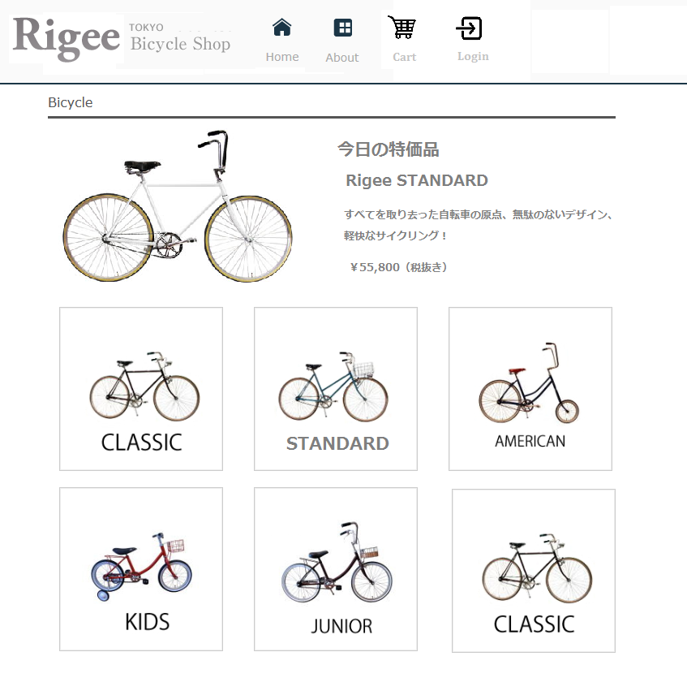

要件設定
私たちは、創業３年の自転車の製作、販売を行っている、リジー自転車株式会社と申します。若くて小さな会社ですが、特徴のあるスタイリッシュな自転車を製作しています。今回、新たに、紹介と販売を行うサイトを作成することにしました。皆様に依頼します。

要件

商品は７点です。別表を参照ください。
基本素材はお渡しします。足らないパーツは皆様でご手配ください。
商品は定価で販売しますが、曜日ごとに、１点だけ特価での販売を行います。
新しいプロジェクト（rigee）に作成してください。
データベース名は、rigee にして、テーブルを作成してください。テーブル種類は授業内容と同じですが、一部カラム内容が異なります。
（トップ画面のイメージ例）
会社名 リンク カート内容 ログイン
今日の特価品
商品１
商品２
商品３
商品４
商品５
商品６

以下の画面を作ってください。

トップ画面

 | トップ画面では、以下の内容を表示してください。

 |  | ・ | 会社名（ロゴ）
 |  | ・ | その他リンク（会社案内・地図・問い合わせ）・・・・必須要件ではない
 |  | ・ | 現在カートは空か、そうでないかの表示
 |  | ・ | 「カートを見る」ボタンかリンク
 |  | ・ | ログイン／ログアウト（ログイン中は名前表示
 |  | ・ | 今日の特価品（大画像・商品名・特徴・特価価格・カートに入れる、を表示）
 |  | ・ | 商品リスト（小画像）

商品詳細画面

（商品詳細画面のイメージ例）
会社名 リンク カート内容 ログイン
大画像
商品名
型番
価格
サイズ
特徴
カートに入れる
 | トップ画面で１つの商品が選択されると商品詳細画面を表示します。
 | ここでは、１つの商品の詳細を表示します。以下の内容を表示してください。

 |  | ・ | 会社名（ロゴ）
 |  | ・ | トップ画面へのリンク
 |  | ・ | 現在カートは空か、そうでないかの表示
 |  | ・ | 「カートを見る」ボタンかリンク
 |  | ・ | ログイン／ログアウト（ログイン中は名前表示
 |  | ・ | 大画像
 |  | ・ | 商品名
 |  | ・ | 型番
 |  | ・ | 価格
 |  | ・ | サイズ
 |  | ・ | 特徴
 |  | ・ | 「カートに入れる」ボタンかリンク

カート一覧画面（カートを見る）

 | 商品詳細画面の「カートを見る」ボタンかリンクが押された時にカート画面を表示します。
 | ここでは、カートの内容を表示します。以下の内容を表示してください。

 |  | ・ | 会社名（ロゴ）
 |  | ・ | トップ画面へのリンク
 |  | ・ | カートインされた商品のリスト（商品を複数表示）で１商品について以下の内容を表示
 |  |  | ・ | 小画像
 |  |  | ・ | 商品名
 |  |  | ・ | 数量（テキストボックスで値を変更できること）
 |  |  | ・ | 「数量変更」ボタン
 |  |  | ・ | 「カートを削除する」ボタンかリンク
 |  |  | ・ | 価格（特価品の場合はその価格）
 |  |  | ・ | 型番 | ････必須要件でない（表示しなくても良い）
 |  |  | ・ | サイズ | ････必須要件でない（表示しなくても良い）
 |  |  | ・ | 特徴 | ････必須要件でない（表示しなくても良い）
 |  | ・ | 税込みの合計金額
 |  | ・ | 「購入手続きに進む」ボタンかリンク
 |  | ・ | 「会員簡単注文」ボタンかリンク（会員ログイン中のみ）

購入手続き画面

 | カート一覧画面で「購入手続きに進む」ボタンかリンクが押された時に、この画面を表示します。
 | ここでは、購入に必要な情報を入力します。以下の内容を表示してください。

 | ・ | 会社名（ロゴ）
 | ・ | トップ画面へのリンク
 | ・ | 購入に必要な情報を入力
 |  | ・ | 先週の授業内容と同じで良いです

※画面はこれ以外にもチェック画面や、完了画面も必要ですが、それらは画面遷移図を参照ください。

管理画面

 | 授業で作成した、スタッフと商品の管理画面を作成してください。

 | スタッフ(staff) |  |  |  |  | スタッフ機能は授業で作成したもの、そのままで結構です。
 | 商品(product) |  |  |  |  | 画面構成や遷移は同じですが、商品の内容が増えますので、それに対応する必要があります。
 | ログイン(staff_login) |  |  |  |  | ログイン機能は授業で作成したもの、そのままで結構です。
 | 管理画面トップ画面 |  |  |  |  | staff_login/staff_top.php

画面遷移図
画面遷移図

トップ
画面
shop_list.php
ログイン
ログアウト

特価商品の
カートに入れる

商品クリック

商品詳細
画面
shop_product.php
ログイン
ログアウト
カートに入れる
画面
shop_cartin.php

トップに
戻る
カートに入れる
トップに戻る

カートを見る

カート一覧
画面
shop_cartlook.php
数量変更
画面
kazu_change.php
トップに
戻る

数量変更
カートを削除する

購入手続きに進む
会員簡単注文

購入手続き
画面
shop_form.html
購入手続き
チェク
画面
shop_form_check.php
購入手続き
完了
画面
shop_form_done.php

トップに戻る
OKまたは送信
OKまたは送信
トップに戻る

戻る
ログイン
ログアウト

会員ログイン
画面
shop_form.html
会員ログイン
チェック
画面
shop_form_check.php

OKまたは送信

会員ログアウト
画面
shop_logout.php

会員簡単注文
画面
shop_kantan_check.php
会員簡単注文
完了
画面
shop_kantan_done.php

OKまたは送信
トップに戻る

戻る

商品の詳細
 | Ｎｏ．１ | Ｎｏ．２ | Ｎｏ．３ | Ｎｏ．４ | Ｎｏ．５ | Ｎｏ．６ | Ｎｏ．７
画像（大） | 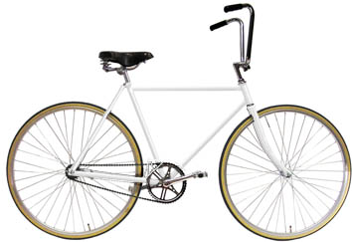 | 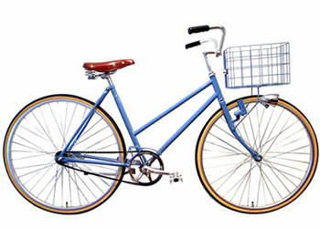 | 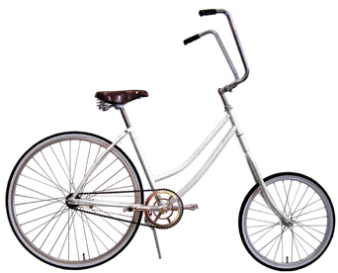 | 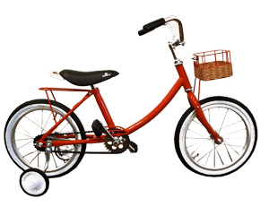 | 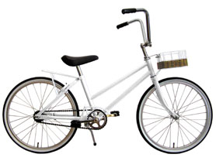 | 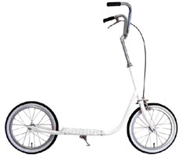 | 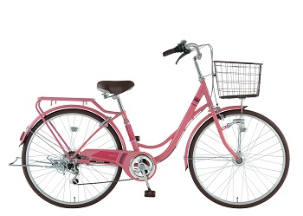
商品名 | Rigee ＣＬＡＳSＩＣ | Rigee STANDARD | Rigee AMERICAN | Rigee KIDS | Rigee JUNIOR | Rigee TWISTER | Rigee NEW STANDARD
型番 | RC-01QN3 | RS-02PP4 | RA-01KJ1 | RK-01GK2 | RJ-02JH3 | RT-01TL1 | RN-03NS5
価格 | ￥59,800（税抜き） | ￥39,800（税抜き） | ￥69,800（税抜き） | ￥29,800（税抜き） | ￥39,800（税抜き） | ￥19,800（税抜き） | ￥29,800（税抜き）
特価－曜日 | ￥55,800（税抜き） - 日曜日特価品 | ￥35,800（税抜き） - 月曜日特価品 | ￥62,000（税抜き） - 火曜日特価品 | ￥25,800（税抜き） - 水曜日特価品 | ￥35,800（税抜き） - 木曜日特価品 | ￥16,800（税抜き） - 金曜日特価品 | ￥25,800（税抜き） - 土曜日特価品
サイズ | 27 inch | 27 inch | 前輪：16 inch、後輪：27 inch | 16 inch | 20 inch | 14 inch | 27 inch
特徴 | すべてを取り去った自転車の原点、無駄のないデザイン、軽快なサイクリング！ | リジー自転車の原点、スカートでも乗れる男女兼用タイプ、スムーズな動作で軽快な乗り心地 | イージーライダーを彷彿とさせる、チョッパースタイルのＢＩＫＥ | 女の子向け、シンプルなスタイルで、スイリッシュ、誰にも好かれるデザインです。 | シンプルなスタイルで、スイリッシュ、子供たちに好かれるデザインです。 | スムーズで快適な乗り味。ロープを使って自転車で牽引して遊ぶこともできます。 | リジー自転車の原点の進化型、スカートでも乗れる男女兼用タイプ
画像ファイル名(大) | bm01.jpg | bm02.jpg | bm03.jpg | bm04.jpg | bm05.jpg | bm06.jpg | bm07.jpg
画像ファイル名(小) | bm01s.jpg | bm02s.jpg | bm03s.jpg | bm04s.jpg | bm05s.jpg | bm06s.jpg | bm07s.jpg

